Estadísticas
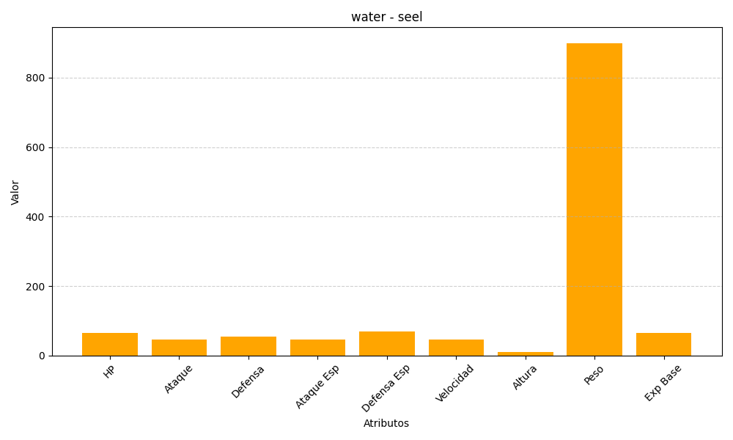
ID | Nombre | Tipo | HP | Ataque | Defensa | Ataque Especial | Defensa Especial | Velocidad | Altura | Peso | Experiencia Base
86 | seel | water | 65 | 45 | 55 | 45 | 70 | 45 | 11 | 900 | 65

